Sheet1
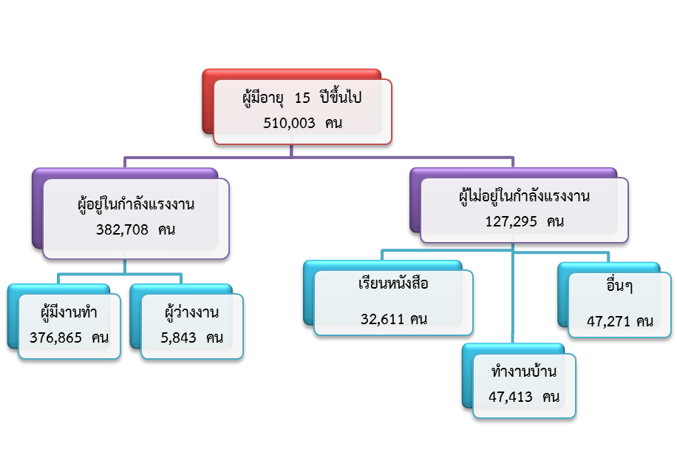
ผู้มีอายุ 15 ปีขึ้นไป | 511,894

1. ผู้อยู่ในกำลังแรงงาน | 375,351
1.1 กำลังแรงงานปัจจุบัน | 375,351
1.1.1 ผู้มีงานทำ | 373,028
1.1.2 ผู้ว่างงาน | 2,323
1.2 ผู้ที่รอฤดูกาล | -
2. ผู้ไม่อยู่ในกำลังแรงงาน | 136,543
2.1 ทำงานบ้าน | 48,283
2.2 เรียนหนังสือ | 34,875
2.3 อื่นๆ | 53,385

